Planilha2
Duas colunas (vai criar ligação entre os itens da coluna A e B)

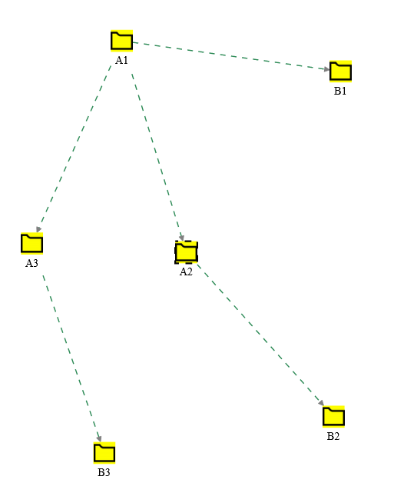
A1 | B1
A2 | B2
A3 | B3
A1 | A2
A1 | A3

Planilha3
Três colunas - Cria ligação entre itens da coluna A e coluna B, utilizando o texto da coluna C como ligação

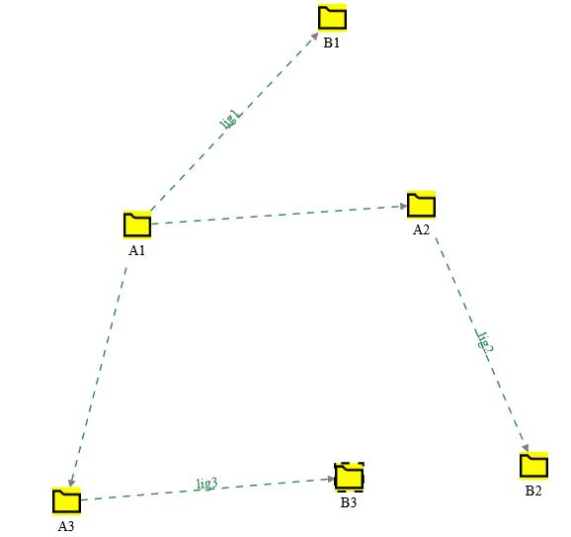
A1 | B1 | lig1
A2 | B2 | lig2
A3 | B3 | lig3
A1 | A2
A1 | A3

Planilh4
5 colunas: cria ligação entre os itens da coluna A e B, utilizando a coluna C como nome da ligação. A coluna D detalha a descrição dos itens da coluna A e a coluna E detalha a descrição dos itens da coluna B

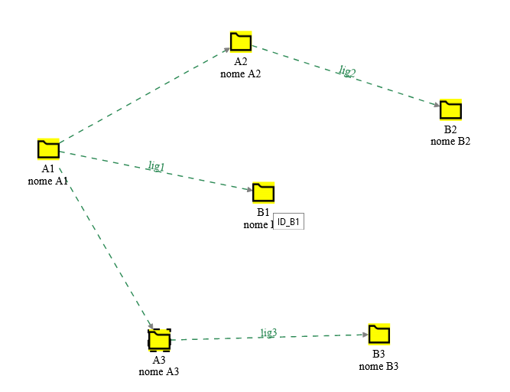
A1 | B1 | lig1 | nome A1 | nome B1
A2 | B2 | lig2 | nome A2 | nome B2
A3 | B3 | lig3 | nome A3 | nome B3
A1 | A2
A1 | A3

Planilha4B
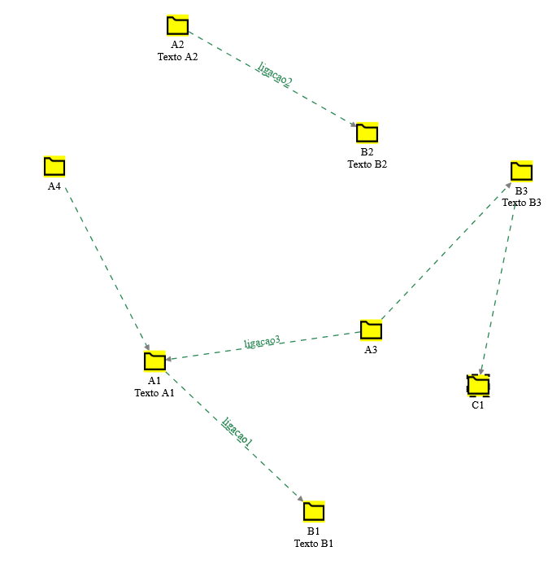
A1 | B1 | ligacao1 | Texto A1 | Texto B1
A2 | B2 | ligacao2 | Texto A2 | Texto B2
A3 | A1 | ligacao3
A4 | A1
A3 | B3 |  |  | Texto B3
B3 | C1

Planilha5
Usando undercore e mais (_+) na primeira célula, a rotina vai considerar a primeira linha como rótulo, que será adicionado ao contéudo das células. Serão criadas ligações entre os itens da Coluna A com Coluna B, B com C, C com D (ligação tipo fila)
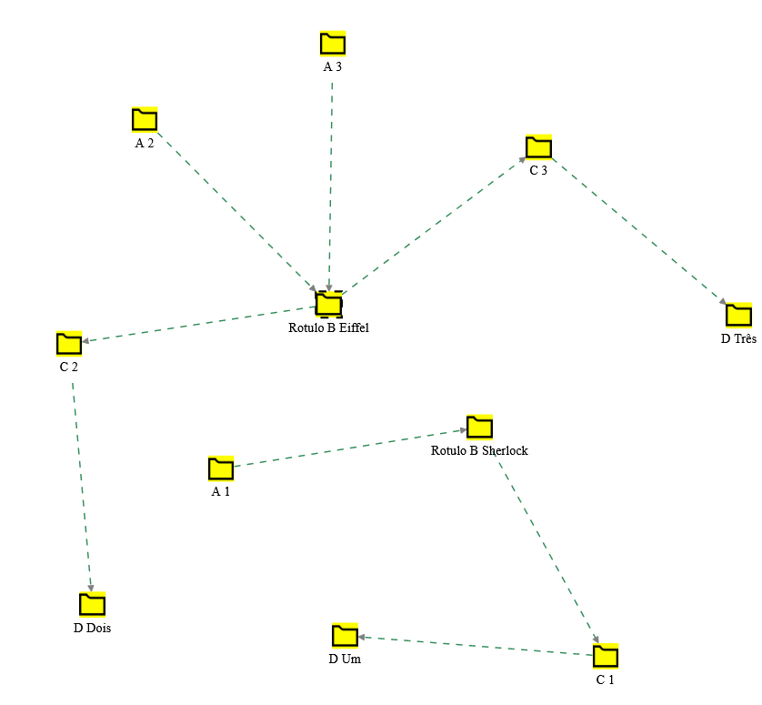
_+A | Rotulo B | C | D
1 | Sherlock | 1 | Um
2 | Eiffel | 2 | Dois
3 | Eiffel | 3 | Três

Planilha6
Usando undercore e estrela (_*) na primeira célula, a rotina vai considerar a primeira linha como rótulo. Serão criadas ligações entre os itens da Coluna A com Coluna B, A com C, A com D (ligação tipo estrela)

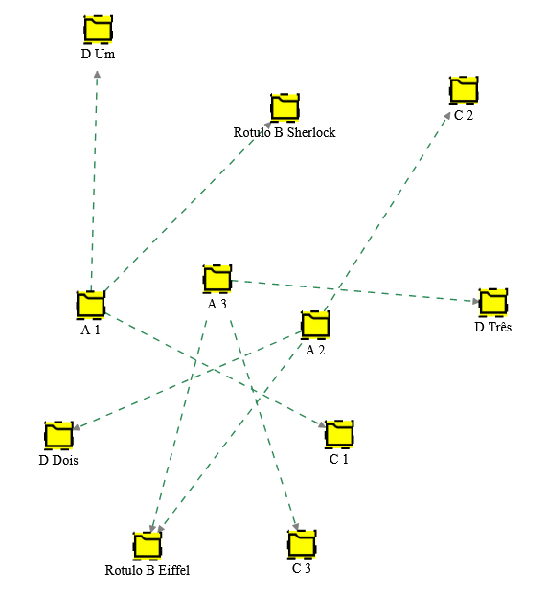
_*A | Rotulo B | C | D
1 | Sherlock | 1 | Um
2 | Eiffel | 2 | Dois
3 | Eiffel | 3 | Três

Planilha7
Usando undercore e hifen (_-), a rotina vai ignorar a coluna. No exemplo, a coluna C não será utilizada no gráfico

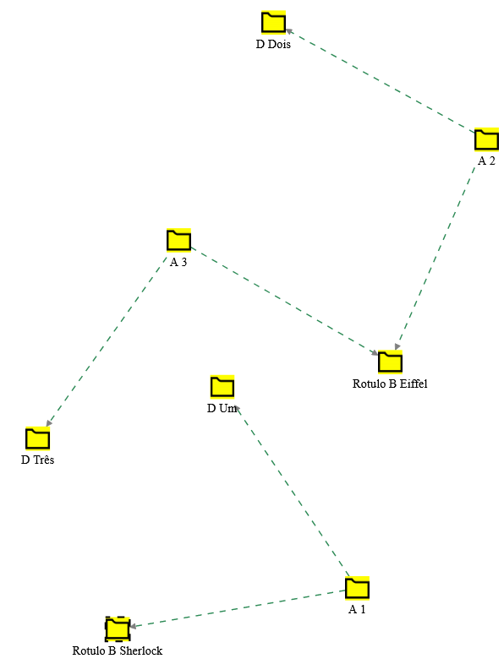
_*A | Rotulo B | _-C | D
1 | Sherlock | 1 | Um
2 | Eiffel | 2 | Dois
3 | Eiffel | 3 | Três

Planilha8
Usando o símbolo $, incluirá o nome no texto da ligação

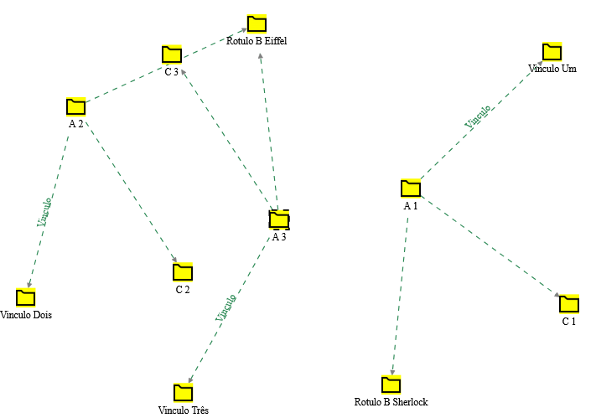
_*A | Rotulo B | C | $Vinculo
1 | Sherlock | 1 | Um
2 | Eiffel | 2 | Dois
3 | Eiffel | 3 | Três

Planilha9
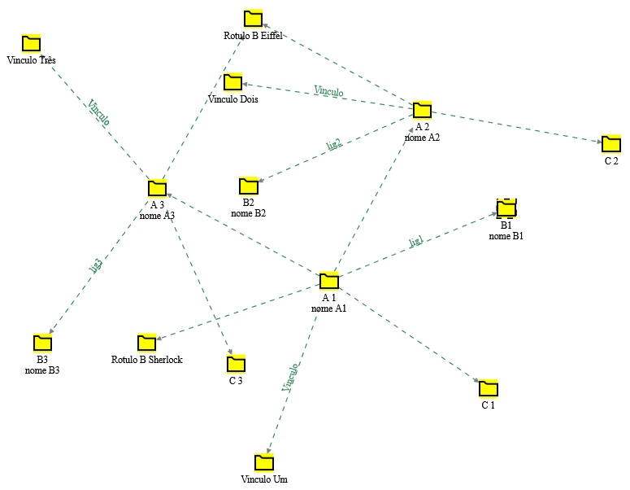
Pode-se arrastar dois ou mais tipos diferentes de inserção se houver linha vazia entre os conjuntos

A 1 | B1 | lig1 | nome A1 | nome B1
A 2 | B2 | lig2 | nome A2 | nome B2
A 3 | B3 | lig3 | nome A3 | nome B3
A 1 | A 2
A 1 | A 3
 |  |  |  |  | (linha vazia)
_*A | Rotulo B | C | $Vinculo
1 | Sherlock | 1 | Um
2 | Eiffel | 2 | Dois
3 | Eiffel | 3 | Três

Planilha10
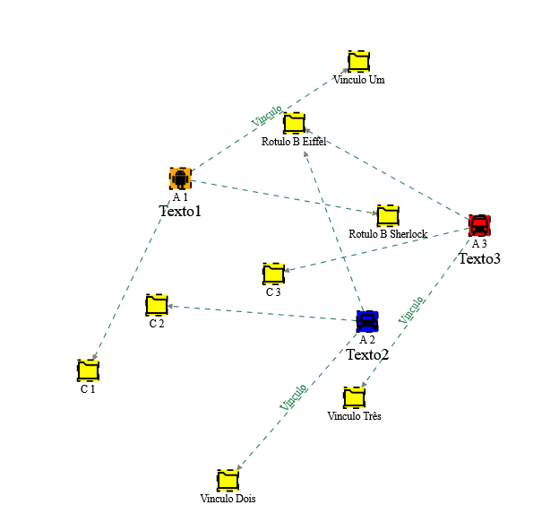
Se a primeira célula de um conjunto tiver underscore e Jogo da velha (_#), pode-se alterar os parâmetros como nota, imagem e cor. As imagens disponíveis estão na pasta /static/imagem

_*A | Rotulo B | C | $Vinculo
1 | Sherlock | 1 | Um
2 | Eiffel | 2 | Dois
3 | Eiffel | 3 | Três
 |  |  |  | (linha vazia)
_#A | nota | imagem | cor
1 | Texto1 | android.png | orange | se for colocado +Texto1, o texto será adicionado sem apagar a nota já existente
2 | Texto2 | car.png | blue
3 | Texto3 | bus.png | red

Planilha11
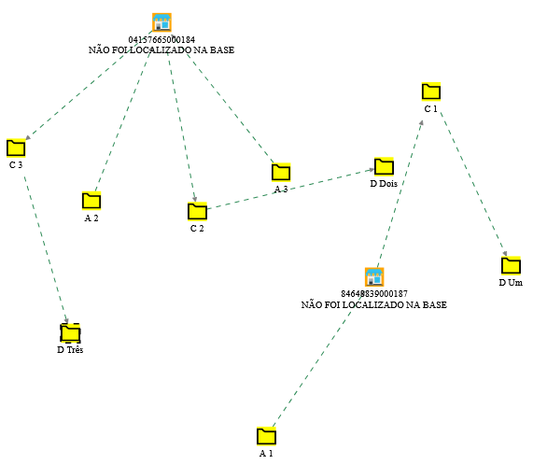
Se o contéudo da célula for CNPJ, não são incluídos rótulos.

_+A | Rotulo B | C | D
1 | 84648839000187 | 1 | Um
2 | 04157665000184 | 2 | Dois
3 | PJ_04157665000184 | 3 | Três

cnpjs fictícios

Planilha12
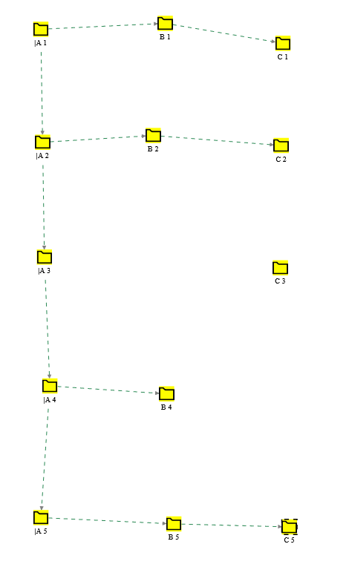
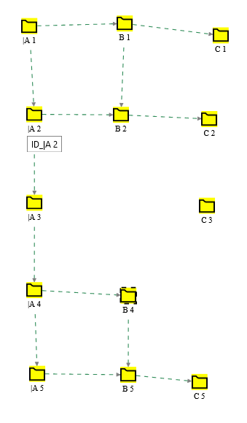
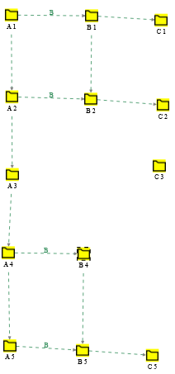
 | | coloca ligação na vertical

_+|A | B | C | _+|A | |B | C | _+|A | |$B | C
1 | 1 | 1 | 1 | 1 | 1 | 1 | 1 | 1
2 | 2 | 2 | 2 | 2 | 2 | 2 | 2 | 2
3 |  | 3 | 3 |  | 3 | 3 |  | 3
4 | 4 |  | 4 | 4 |  | 4 | 4
5 | 5 | 5 | 5 | 5 | 5 | 5 | 5 | 5

Planilha13
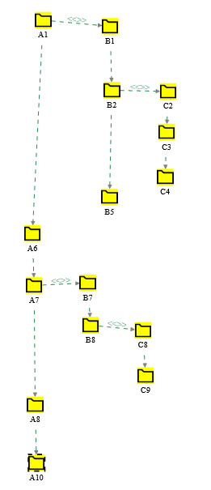
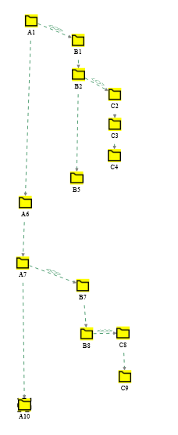
undercore e maior para inserir tabela hierarquica
 |  |  | _>
 |  |  | A1
_> |  |  |  | B1
A1 | B1 |  |  | B2
 | B2 | C2 |  |  | C2
 |  | C3 |  |  | C3
 |  | C4 |  |  | C4
 | B5 |  |  | B5
A6 |  |  | A6
A7 | B7 |  | A7
 | B8 | C8 |  | B7
 |  | C9 |  | B8
A10 |  |  |  |  | C8
 |  |  |  |  | C9
 |  |  | A10

 |  |  | _>n | n acrescenta um número crescente no identificador
 |  |  |  | e mostra o número
 |  |  | _>N | N acrescenta um número crescente no identificador
 |  |  |  | mas não mostra o número

Planilha16
número indica quantidade de caracteres na tabulação
_>4 indica que tem 4 caracteres de tabulação. _>N4 é o mesmo que _>p

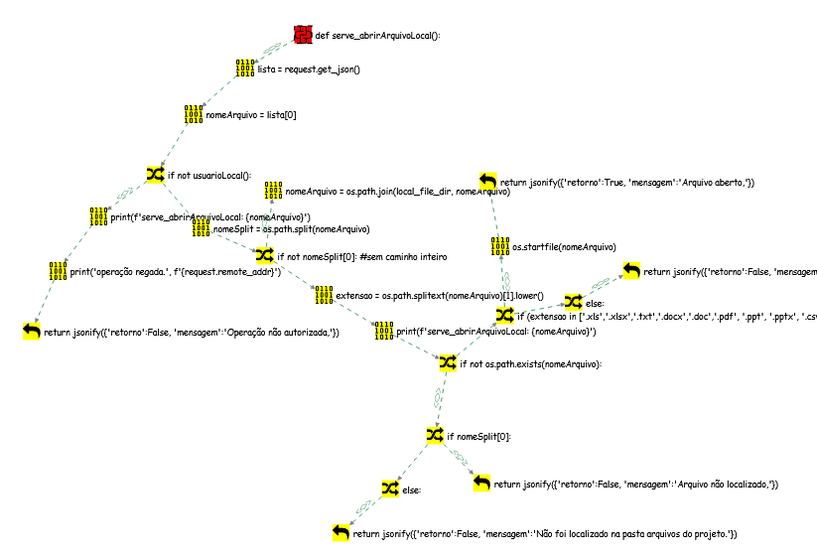
_>4N
def serve_abrirArquivoLocal():
lista = request.get_json()
nomeArquivo = lista[0]
if not usuarioLocal():
print(f'serve_abrirArquivoLocal: {nomeArquivo}')
print('operação negada.', f'{request.remote_addr}')
return jsonify({'retorno':False, 'mensagem':'Operação não autorizada,'})
nomeSplit = os.path.split(nomeArquivo)
if not nomeSplit[0]: #sem caminho inteiro
nomeArquivo = os.path.join(local_file_dir, nomeArquivo)
extensao = os.path.splitext(nomeArquivo)[1].lower()
print(f'serve_abrirArquivoLocal: {nomeArquivo}')
if not os.path.exists(nomeArquivo):
if nomeSplit[0]:
return jsonify({'retorno':False, 'mensagem':'Arquivo não localizado,'})
else:
return jsonify({'retorno':False, 'mensagem':'Não foi localizado na pasta arquivos do projeto.'})
if (extensao in ['.xls','.xlsx','.txt','.docx','.doc','.pdf', '.ppt', '.pptx', '.csv','.html','.htm','.jpg','.jpeg','.png', '.svg']) and os.path.exists(nomeArquivo):
os.startfile(nomeArquivo)
return jsonify({'retorno':True, 'mensagem':'Arquivo aberto,'})
else:
return jsonify({'retorno':False, 'mensagem':'Extensão de arquivo não autorizada,'})

Planilha14
_>j para código javascript

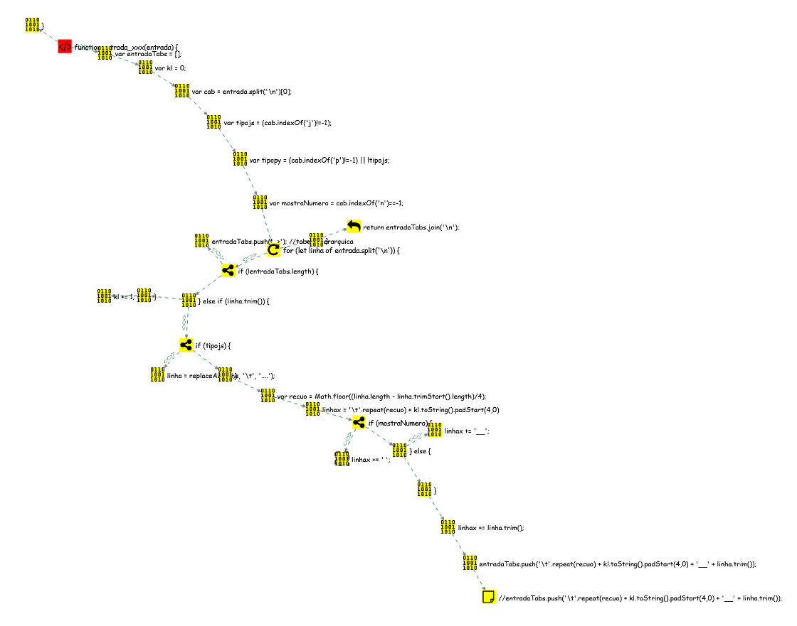
_>j
function entrada_xxx(entrada) {
 | var entradaTabs = [];
 | var kl = 0;
 | var cab = entrada.split('\n')[0];
 | var tipojs = (cab.indexOf('j')!=-1);
 | var tipopy = (cab.indexOf('p')!=-1) || !tipojs;
 | var mostraNumero = cab.indexOf('n')==-1;
 | for (let linha of entrada.split('\n')) {
 |  | if (!entradaTabs.length) {
 |  |  | entradaTabs.push('_>'); //tabela hierarquica
 |  | } else if (linha.trim()) {
 |  |  | if (tipojs) {
 |  |  |  | linha = replaceAll(linha, '\t', '....');
 |  |  | }
 |  |  | var recuo = Math.floor((linha.length - linha.trimStart().length)/4);
 |  |  | linhax = '\t'.repeat(recuo) + kl.toString().padStart(4,0)
 |  |  | if (mostraNumero) {
 |  |  |  | linhax += ' ';
 |  |  | } else {
 |  |  |  | linhax += '__';
 |  |  | }
 |  |  | linhax += linha.trim();
 |  |  | entradaTabs.push('\t'.repeat(recuo) + kl.toString().padStart(4,0) + '__' + linha.trim());
 |  |  | //entradaTabs.push('\t'.repeat(recuo) + kl.toString().padStart(4,0) + '__' + linha.trim());
 |  | }
 |  | kl += 1;
 | }
 | return entradaTabs.join('\n');
}

Planilha15
_>p para código python
 | _~pn exibe o número de linha
_>p
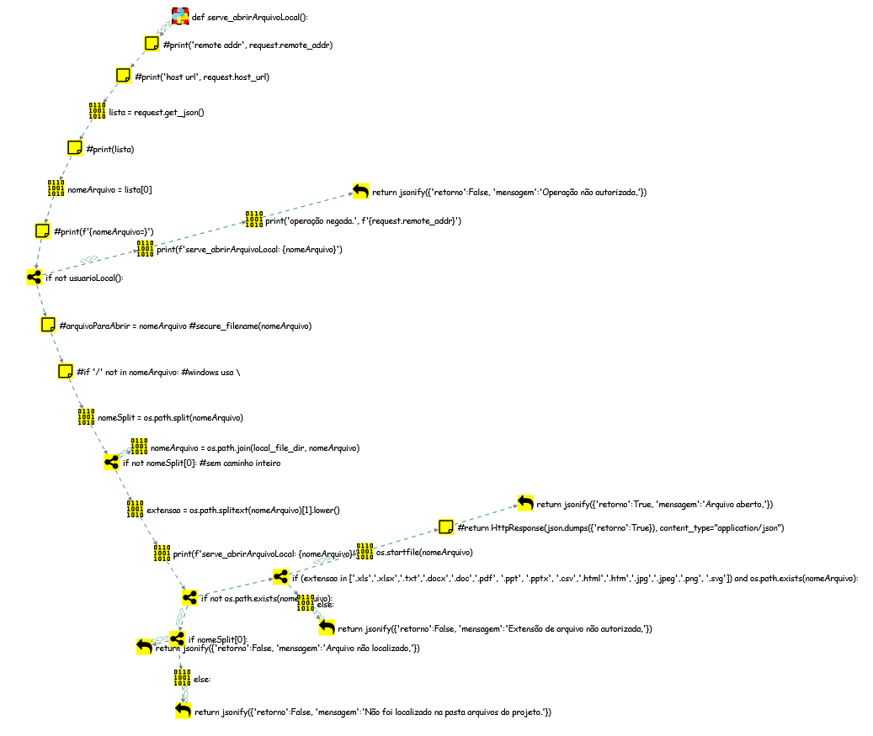
def serve_abrirArquivoLocal():
#print('remote addr', request.remote_addr)
#print('host url', request.host_url)
lista = request.get_json()
#print(lista)
nomeArquivo = lista[0]
#print(f'{nomeArquivo=}')
if not usuarioLocal():
print(f'serve_abrirArquivoLocal: {nomeArquivo}')
print('operação negada.', f'{request.remote_addr}')
return jsonify({'retorno':False, 'mensagem':'Operação não autorizada,'})
#arquivoParaAbrir = nomeArquivo #secure_filename(nomeArquivo)
#if '/' not in nomeArquivo: #windows usa \
nomeSplit = os.path.split(nomeArquivo)
if not nomeSplit[0]: #sem caminho inteiro
nomeArquivo = os.path.join(local_file_dir, nomeArquivo)
extensao = os.path.splitext(nomeArquivo)[1].lower()
print(f'serve_abrirArquivoLocal: {nomeArquivo}')
if not os.path.exists(nomeArquivo):
if nomeSplit[0]:
return jsonify({'retorno':False, 'mensagem':'Arquivo não localizado,'})
else:
return jsonify({'retorno':False, 'mensagem':'Não foi localizado na pasta arquivos do projeto.'})
if (extensao in ['.xls','.xlsx','.txt','.docx','.doc','.pdf', '.ppt', '.pptx', '.csv','.html','.htm','.jpg','.jpeg','.png', '.svg']) and os.path.exists(nomeArquivo):
os.startfile(nomeArquivo)
#return HttpResponse(json.dumps({'retorno':True}), content_type="application/json")
return jsonify({'retorno':True, 'mensagem':'Arquivo aberto,'})
else:
return jsonify({'retorno':False, 'mensagem':'Extensão de arquivo não autorizada,'})

